事業復活支援金計算シート
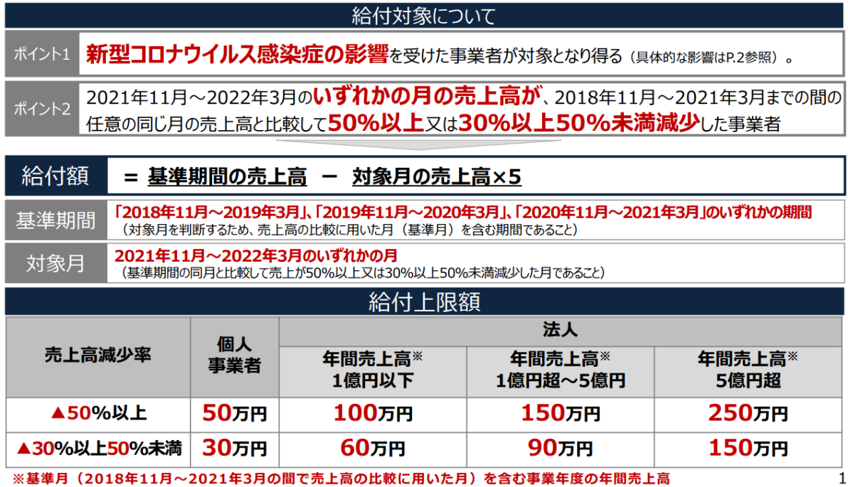
事業復活支援金計算
入力箇所 | ※全てのセルに金額を入力してください。 |  |  | 申請企業の種別 |  |  |  |  | ※支援経験のない福島が作成しているので、正しい結果が出るかある程度検証をお願いします。
 |  |  |  | 個人事業者

 |  |  |  |  |  |  |  | 結果表示↓
 | ■対象月の売上高確認（単位：円）
 | 2021-11-01 | 2021-12-01 | 2022-01-01 | 2022-02-01 | 2022-03-01 |  |  | 支給額
 |  |  |  |  |  |  |  | #REF!
×5した額 | 0 | 0 | 0 | 0 | 0
 |  |  |  |  |  |  |  | 対象にした対象月
 | ■基準期間の売上高確認（単位：円） |  |  |  |  |  |  | 2021-11-01
 | ①「2018年11月～2019年3月」
 | 2018-11-01 | 2018-12-01 | 2019-01-01 | 2019-02-01 | 2019-03-01 | 計 | 対象 | 申請企業の売上高減少率
 |  |  |  |  |  | 0 | ○ | 999.0%

 | ②「2019年11月～2020年3月」
 | 2019-11-01 | 2019-12-01 | 2020-01-01 | 2020-02-01 | 2020-03-01 | 計 | 対象
 |  |  |  |  |  | 0

 | ③「2020年11月～2021年3月」
 | 2020-11-01 | 2020-12-01 | 2021-01-01 | 2021-02-01 | 2021-03-01 | 計 | 対象
 |  |  |  |  |  | 0

<<参考：事業復活支援金概要資料より＞＞

